Apoyo visual
Objetivos de desarrollo laboral
Objetivo profe
Antes de activar el compromiso
Despues de activar el compromiso
Objetivos de desarrollo laboral
Objetivos de desarrollo laboral
N° | HU | Nombre imagen | Imagen
1 |  | Imagen 1
2 |  | Imagen 2
Objetivos de desarrollo laboral
3 |  | Imagen 3
4 |  | Imagen 4 | 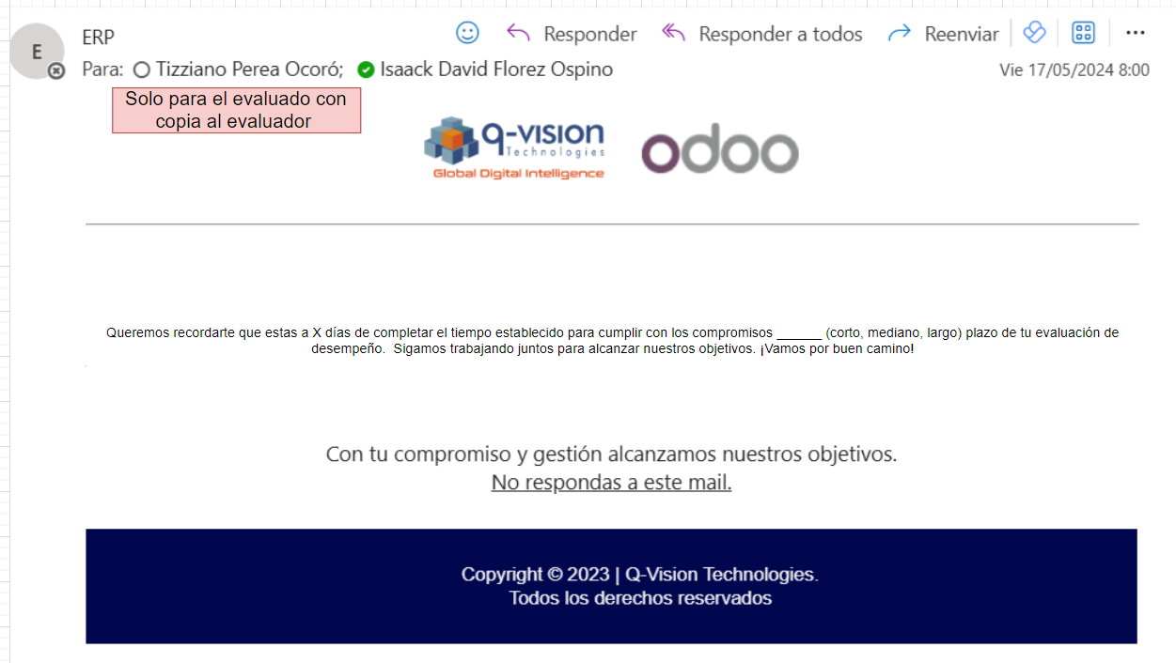
5 |  | Imagen 5
6 |  | Imagen 6
7 |  | Imagen 7
8 |  | Imagen 8
9 |  | Imagen 9

